機能一覧
機能一覧 |  |  | システム名 |  | 作成者 | 修正者
 |  |  | サブシステム名 |  | 作成日 | 修正日

No | 機能概要 |  |  | 備考
 | コントロール名称 | 処理内容
1 | 操作登録画面
 | 登録開始ボタン | 操作内容の記録を開始
 | 操作受付中ウィンドウ | 操作登録可能な状態になったら画面上に表示
 | 登録内容の表示 | 操作中もしくは登録内容を表示
 |  | 可能であるなら編集可能にすること
 | 書込みボタン | 書込みの確認と実行 |  | CSVもしくはXML形式で書き込むこと（時間がなければtxt形式可）
 | リセットボタン | 登録内容のリセット確認と実行
 | カーソル現在値 | カーソルの現在位置を画面上に表示

2 | RPAプログラム
 | プログラム実行中ウィンドウ | プログラム起動中に画面上に表示
 | 設定ファイル読出し | 外部設定ファイルの読出し |  | CSVもしくはXML形式で読込みを行うこと（時間がなければtxt形式可）
 | 通信 | ハンドシェイク通信でOCR結果を取得
 | クリック | RPAでクリック操作を行う
 | 入力 | RPAで入力操作を行う
 | 終了 | 任意のキー入力で操作終了

3 | その他
 | 異常
 | ログ |  |  | 任意
 | データアドレス | 読出し信号：MR100，OCR結果：DM100-10word程度（？）
 |  | ※読出し完了後はMR100のbitを直接落とすこと

12
13
6
8

システム構成カメラ


押しボタン
作業者

カメラ：KEYENCE


撮影トリガー
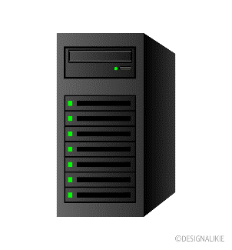
開始トリガー
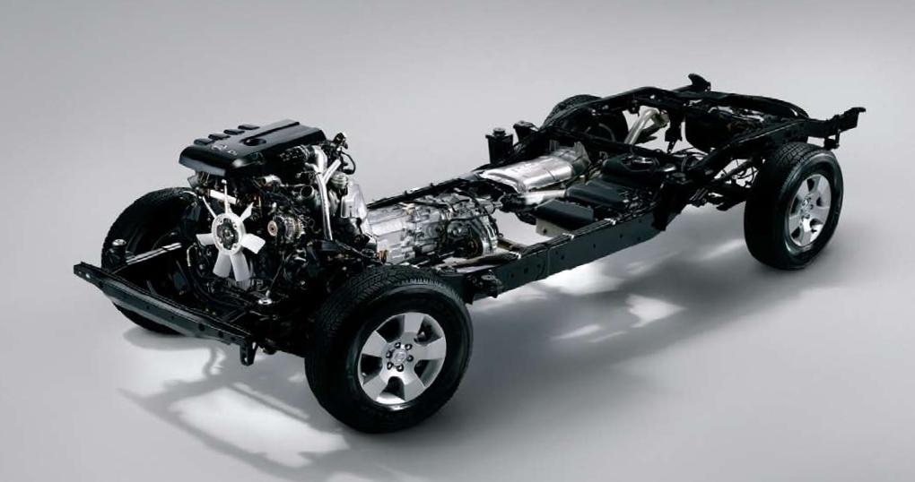
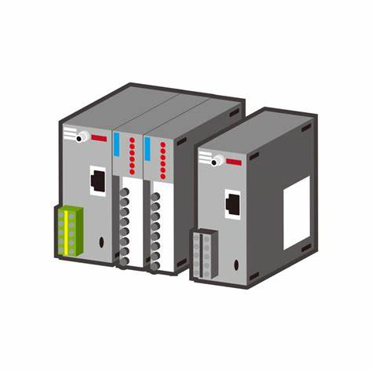

OCR結果

PLC：KEYENCE
OCR結果
テキスト入力
照合

